Титульный
 | ГБОУ средняя общеобразовательная школа №483
 | с углубленным изучением информатики

Интерактивное тестирование по изобразительному искусству

 |  |  | Подготовила учитель изобразительного искусства
 |  |  | Котягова Наталия Павловна

ДАЛЕЕ

 |  | Санкт-Петербург
 |  |  | 2016

Регистрация
 |  | Изобразительное искусство

 | Регистрация

Фамилия

Имя

класс

ДАЛЕЕ

Живопись
Живопись

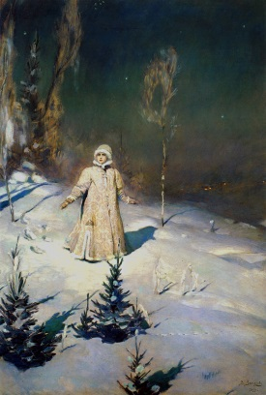
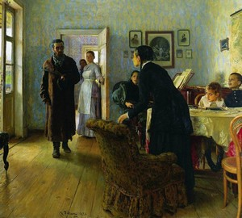
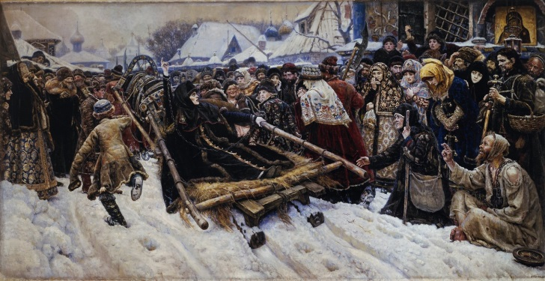
 |  | Определи автора произведения и поставь соответствующую букву в ячейку
 |  |  |  |  |  |  | 1 | 0
 |  |  |  |  |  |  | 2 | 1
 |  |  |  |  |  |  | 3 | 1
 |  |  |  |  |  |  | 4 | 1
 |  |  |  |  |  |  | 5 | 1
 |  |  |  |  |  |  | 6 | 0
 |  |  |  |  |  |  | 7 | 1
a - Васнецов |  | a - Поленов |  | c - Кустодиев | a - Пластов | a - Репин | 8 | 0
b - Суриков |  | b - Брюллов |  | b - Грабарь | b - Суриков | b - Юон | 9 | 1
c - Кустодиев |  | c - Репин |  | c - Левитан | c - Васнецов | c - Дейнека | 10 | 1
 |  |  |  |  |  |  | 11 | 0
 |  |  | Подумай! |  |  |  | 12 | 1
 |  |  |  |  |  |  | 13 | 0
 | Определи произведение и подпиши в ячейке его автора (подсказка в примечании) |  |  |  |  |  | 14 | 1
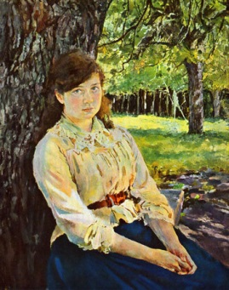
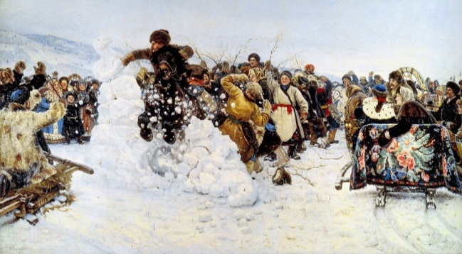
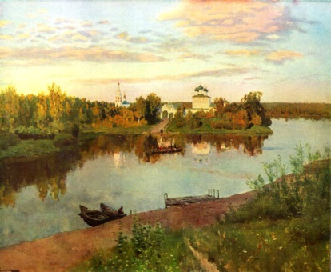
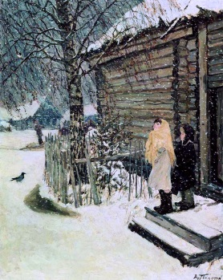
 |  |  |  |  |  |  | 15 | 1
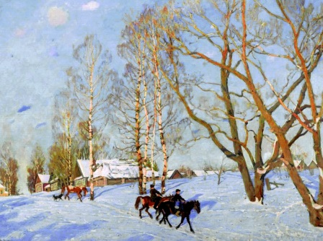
 |  |  |  |  |  |  |  | 10

 |  |  |  |  |  |  | 1 | 0
 |  |  |  |  |  |  | 2 | 0
 |  |  |  |  |  |  | 3 | 0
 |  |  |  |  |  |  | 4 | 0
 |  |  |  |  |  |  | 5 | 0
 |  |  |  |  |  |  |  | 0
ДАЛЕЕ
 |  |  | Повтори!

жанры
Определи жанр живописи и поставь улыбку - :)
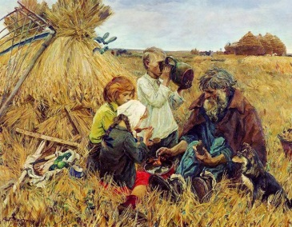

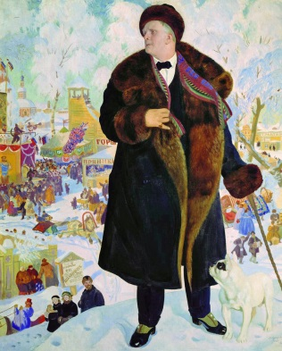
1. Какой жанр передает внутренний и внешний мир человека? |  |  | 6. Изображение сцен повседневной жизни?
 | Бытовой |  |  |  | Бытовой
 | Портрет |  |  |  | Батальный
 | Исторический |  |  |  | Пейзаж
 |  | Подумай! |  |  |  | Подумай!
2. К какому жанру относится изображение природы? |  |  | 7. Изображение сцен народного фольклора?
 | Пейзаж |  |  |  | Исторический
 | Батальный |  |  |  | Сказочно-былинный
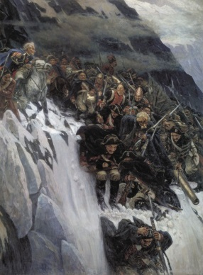
 | Натюрморт |  |  |  | Мифологический
 |  | Подумай! |  |  |  | Подумай!
3. Постановка из неодушевленных предметов? |  |  | 8. К какому жанру относятся произведения на военную тему?
 | Пейзаж |  |  |  | Батальный
 | Мифологический |  |  |  | Бытовой
 | Натюрморт |  |  |  | Мифологический
 |  | Подумай! |  |  |  | Подумай
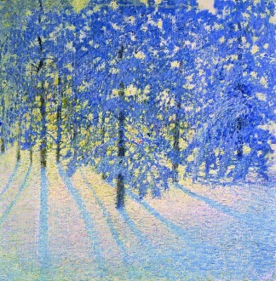
4. Изображение значимых исторических событий? |  |  | 9. Изображение животных и птиц?
 | Батальный |  |  |  | Бытовой
 | Пейзаж |  |  |  | Пейзаж
 | Исторический |  |  |  | Анималистический
 |  | Подумай! |  |  |  | Подумай!
5. Изображение событий, героев легенд древних народов?
 | Батальный |  |  | Повтори!
 | Мифологический
ДАЛЕЕ
 | Исторический
 |  | Подумай!

Кроссворд
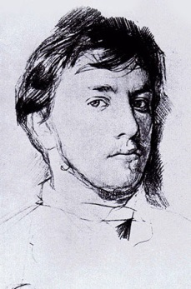
 |  |  |  |  |  |  |  |  |  |  | Кроссворд

 |  |  |  |  |  |  | 11
 |  |  |  |  |  |  |  |  |  |  |  |  |  | По горизонтали:
 |  |  |  |  |  |  |  |  |  |  |  |  | 1. Дощечка или бумага для смешивания красок
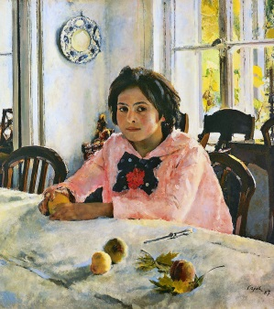
 |  |  |  |  | 1 |  |  |  |  |  |  |  | 2. Вид изобразительного искусства
 |  |  |  |  | 10 |  |  |  |  |  |  |  | 3. Роспись по ткани
 |  |  |  |  |  |  |  |  |  |  |  |  | 4. Автор картины "Девочка с персиками"
 |  |  |  |  |  |  |  |  |  |  |  |  | 5. След кисти художника
 |  | 3 |  |  |  |  |  | 12 |  | 13 |  |  | 6. Автор картины "Яблоки и листья"
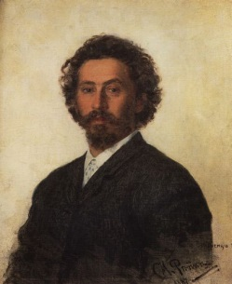
 |  |  | 9 |  |  |  |  |  |  |  |  | 14 | 7. Автор картины "Меньшиков в Березове"
 |  |  |  | 4 |  |  |  |  |  |  |  |  | 8. Автор картины "Утро в сосновом лесу"
5 |  |  |  |  |  |  |  |  |  |  |  |  |  | По вертикали:
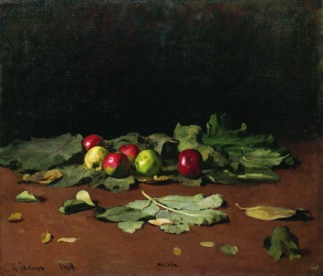
 |  |  |  |  |  | 6 |  |  |  |  |  |  | 9. Цветовые сочетания в произведении
 |  |  |  |  |  |  |  |  |  |  |  |  | 10. Процесс выражения внутреннего мира
 | 7 |  |  |  |  |  |  |  |  |  |  |  | в художественном образе
 |  |  |  |  |  |  |  |  | 8 |  |  |  | 11. Автор картины "Явление Христа народу"
 |  |  |  |  |  |  |  |  |  |  |  |  | 12. Высокий рельеф
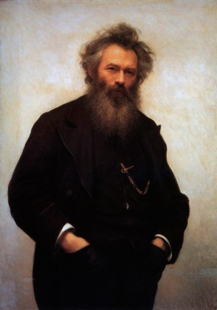
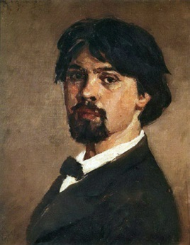
 |  |  |  |  |  |  |  |  |  |  |  |  | 13. Автор картины "Вечер на Украине"
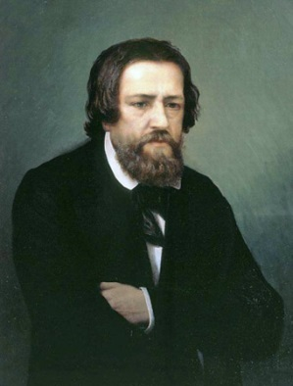
 |  |  |  |  |  |  |  |  |  |  |  |  | 14. Автор картины "Плоды и дыня"
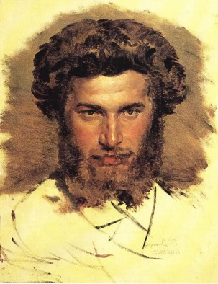

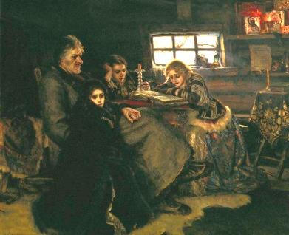
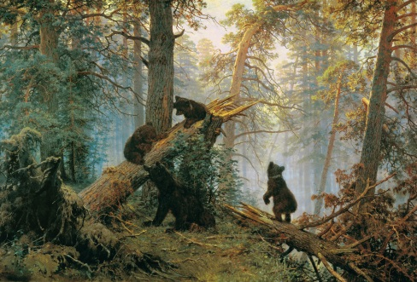
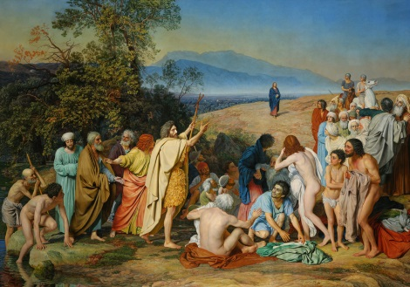
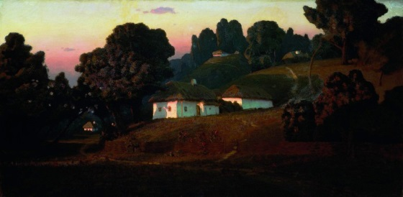

ГОТОВО

